tcp-ip
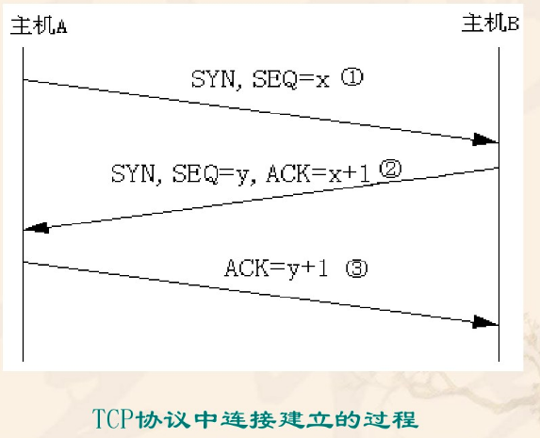
协议 | 端口 | 关键字 | 描述
UDP | 42 | NAMESERVER | 主机名字服务
UDP | 53 | DOMAIN | 域名服务器
UDP | 67 | BOOTPClient | 客服端启动协议服务
UDP | 68 | BOOTServer | 服务端启动协议服务
UDP | 69 | TFTP | 简单文件传输协议
UDP | 111 | RPC | 微系统传输协议
TCP | 20 | FTP Data | 文件出书服务器 数据连接
TCP | 21 | FTP Control | 文件传输服务器
TCP | 23 | Telnet | 远程终端服务器
TCP | 25 | SMTP | 简单邮件传输协议
TCP | 80 | HTTP | 超文本传输协议

